Reporte
Reporte Operativo: Boletoplis - Fecha: 2026-04-17
Total de Usuarios: 0
Total de Recintos: 1
Total de Eventos: 1
Métricas:
Top 5 eventos por ocupación

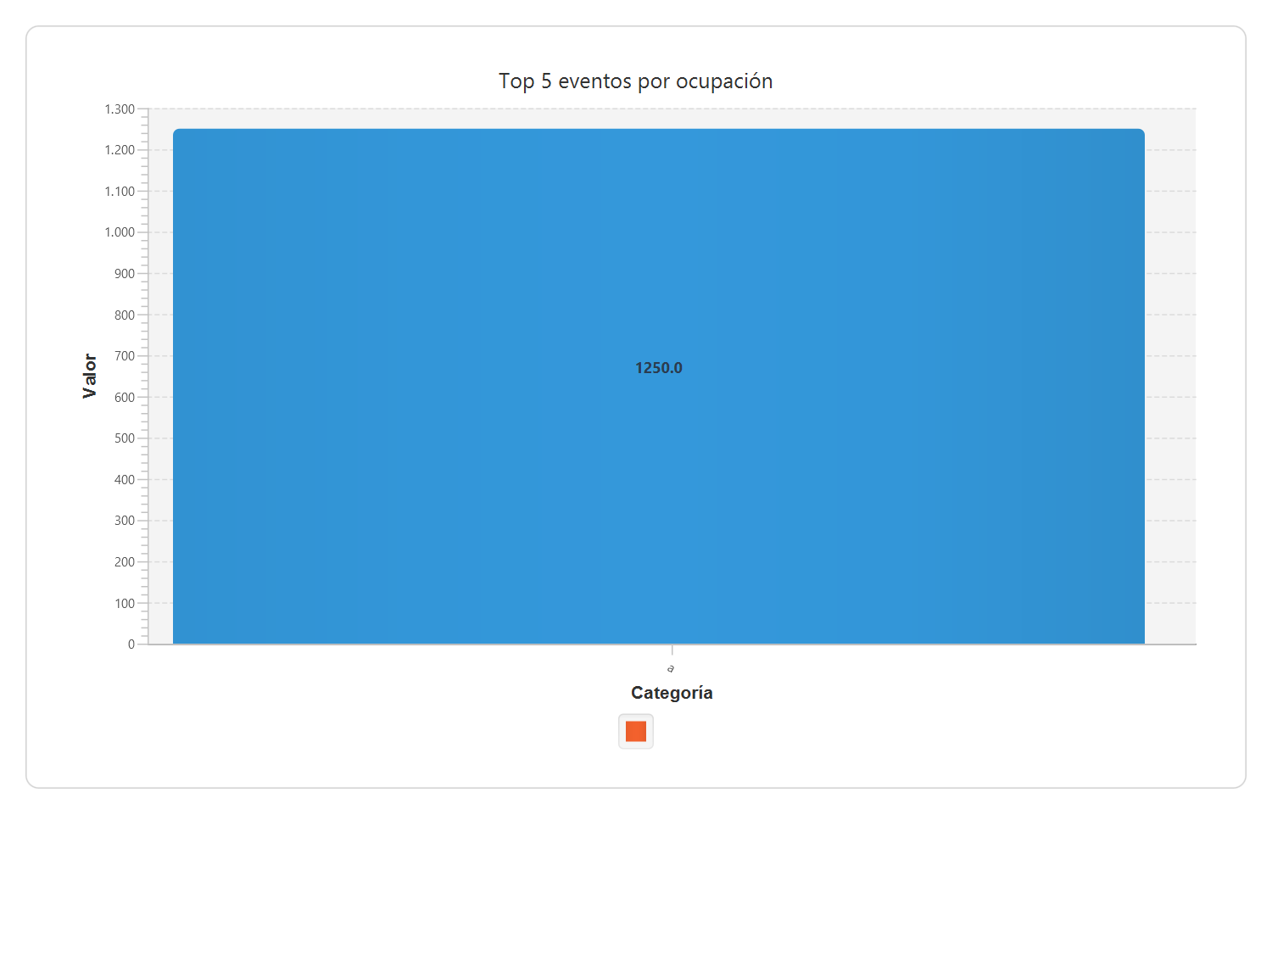

Evento | Ocupación (%) | Ganancia ($)
a | 1250,00 | 10000,00

